トラッキング機能
社会人基礎力プロト |  |  |  |  |  | 部署名 |  |  |  |  | 処理名 |  |  |  | 作成日 | 修正日 | 作成者
 |  |  |  |  |  |  |  |  |  |  | トラッキング機能 |  |  |  | 2020-09-24 | 2020-09-24 | AIT.Tantq

 | ① | 画面レイアウト

 |  | Tracking-chart

1
2
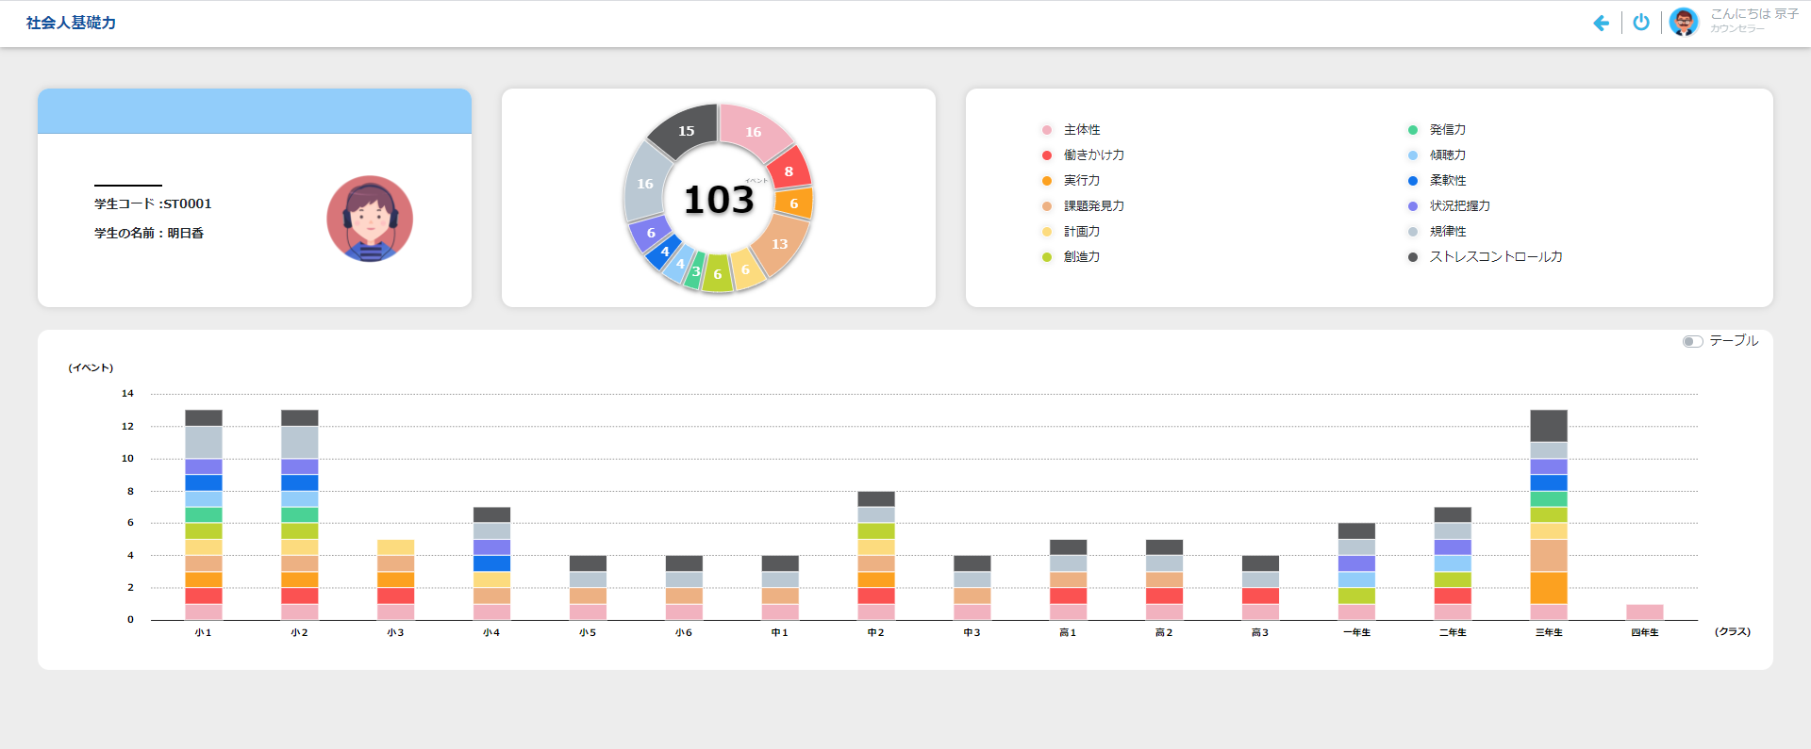
3

4

1
 |  | Tracking-table
2
3
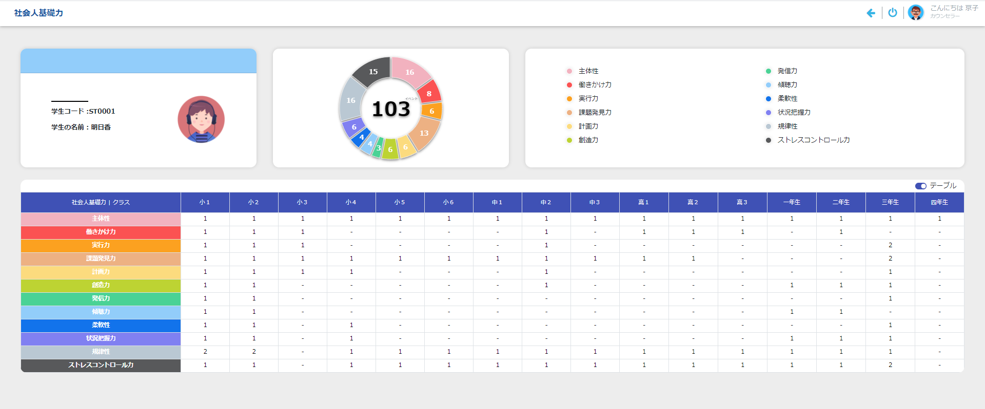

4

 | ② | 起動タイミング
 |  | Khởi động từ màn hình StudentList, chọn icon tracking

 |  | ログイン画面

 | ③ | 機能概要
 |  | 1. Hiển thị danh sách của học sinh

 | ④ | ヘッダー部、ボディ部の入力可否
 |  |  |  | 画面
 |  | 画面を開いた時 |  | -
 |  | P：プロテクト(入力不可) -：入力可能

 | ⑤ | 項目説明 | 文字種:0:任意 1:半角 2:数字
 | 1
 |  | 項目名 |  | (日本語名) | 種別 |  | 文字数 | 文字種 | 必須 | 初期表示値 |  | 表示形式 | POPUP | その他
 | 1 | Student Code |  | 学生コード | LB |  | 10 | - | - | (空白) |  |  | -
 | 2 | Student Name |  | 学生の名前 | LB |  | - | - | - | (空白) |  |  | -
 | 3 | Image |  | イメージ | IMG |  | - | - | - | (空白) |  |  | -

 | 3
 |  | 項目名 |  | (日本語名) | 種別 |  | 文字数 | 文字種 | 必須 | 初期表示値 |  | 表示形式 | POPUP | その他
 | 1 | Student Code |  | ハッシュタグ | LB |  |  | - | - |  |  |  | -

 | 4
 |  | 項目名 |  | (日本語名) | 種別 |  | 文字数 | 文字種 | 必須 | 初期表示値 |  | 表示形式 | POPUP | その他
 | 1 | Table |  | テーブル | CB |  |  | - | - |  |  |  | -

 | ⑥ | 機能説明
 |  | 1. Thống kê năng lực của student theo từng lớp
 |  | 2. Chọn checkbox sẽ thay đổi giao diện (4) từ chart sang table và ngược lại

Chức năng
社会人基礎力プロト |  |  |  | 部署名 | 処理名 | 作成日 | 修正日 | 作成者
 |  |  |  |  | Chức năng | 2020-09-24 | 2020-09-24 | AIT.Tantq

Các chức năng chính của màn hình

 | Giao diện hiển thị ban đầu
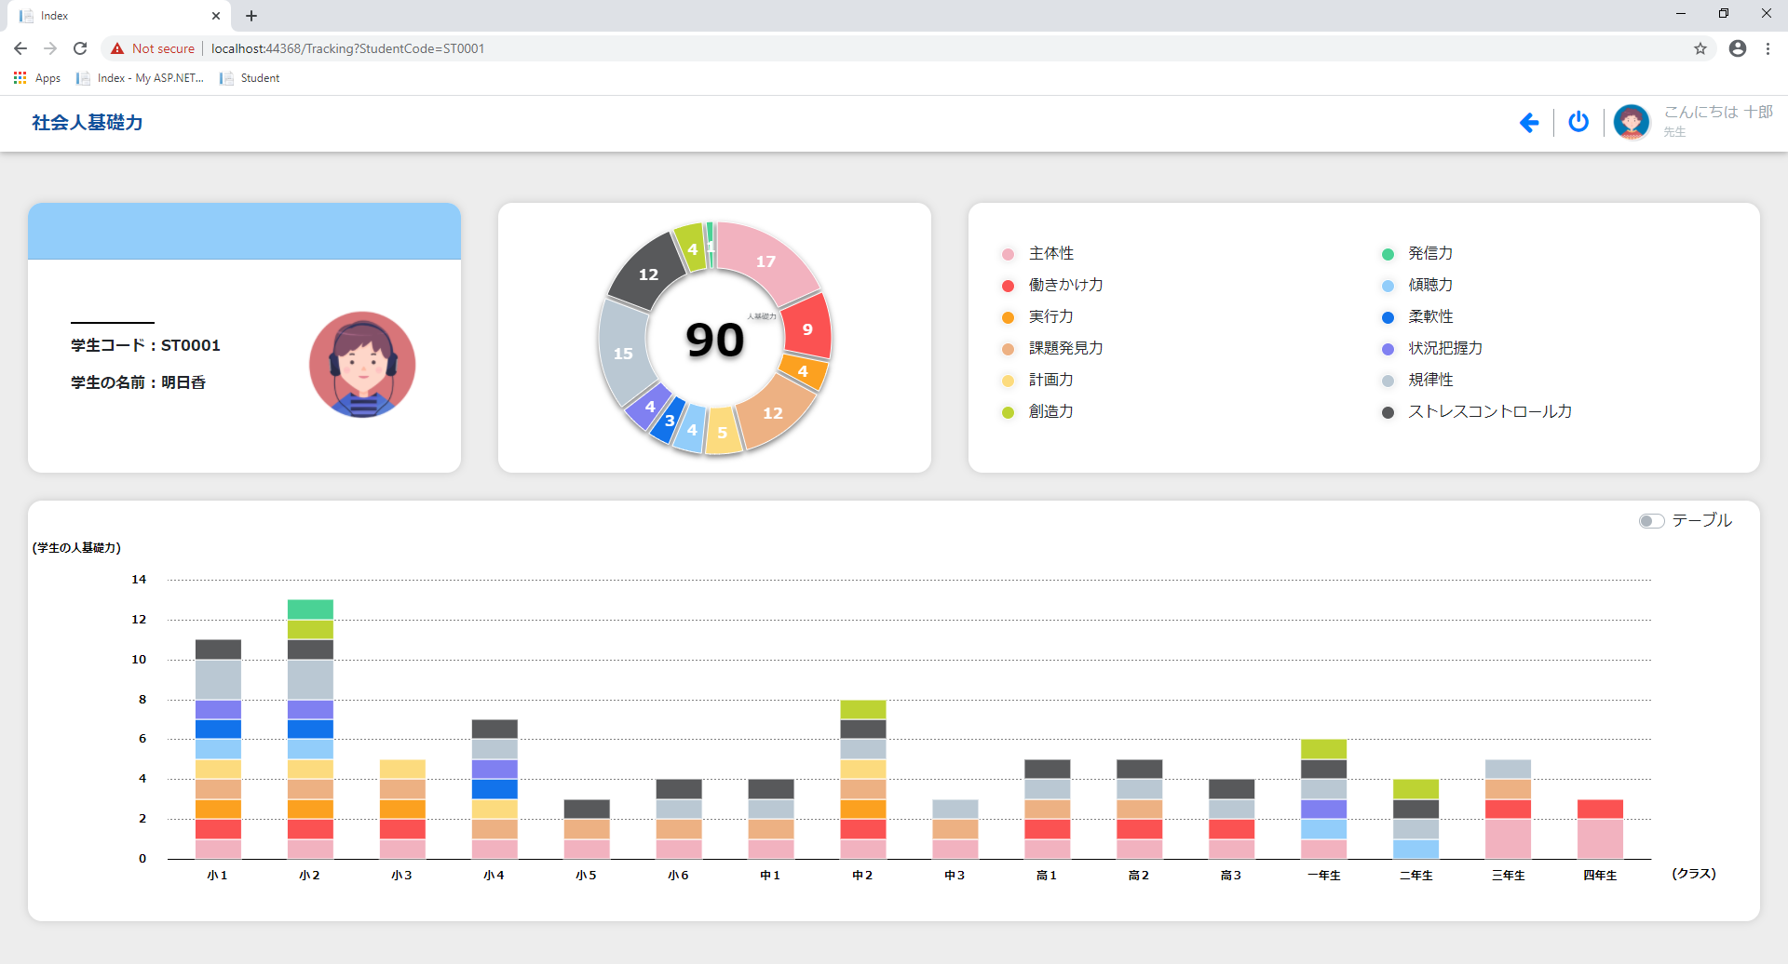

 | 1. Hiển thị thông tin cơ bản của học sinh
 |  |  | + Mã học sinh
 |  |  | + Tên học sinh
 |  |  | + Ảnh đại diện của học sinh

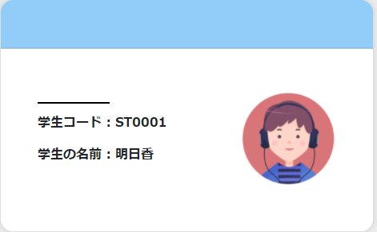

 | 2. Thống kê toàn bộ các năng lực của học sinh trong suốt quá trình học tập
 |  | - Hiển thị tổng số lần xuất hiện của năng lực trong event
 |  | - Hiển thị tổng số lần xuất hiện của từng loại năng lực trong event

Tổng số lần xuất hiện của từng loại năng lực trong event
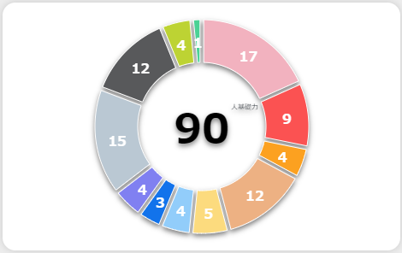
Tổng số lần xuất hiện của năng lực trong event

 | 3. Hiển thị thông tin các event theo năng lực

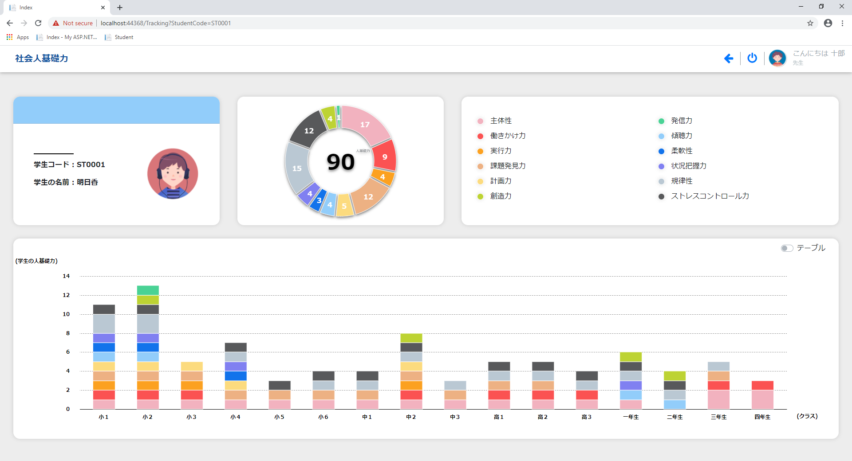
Click chọn
Click chọn

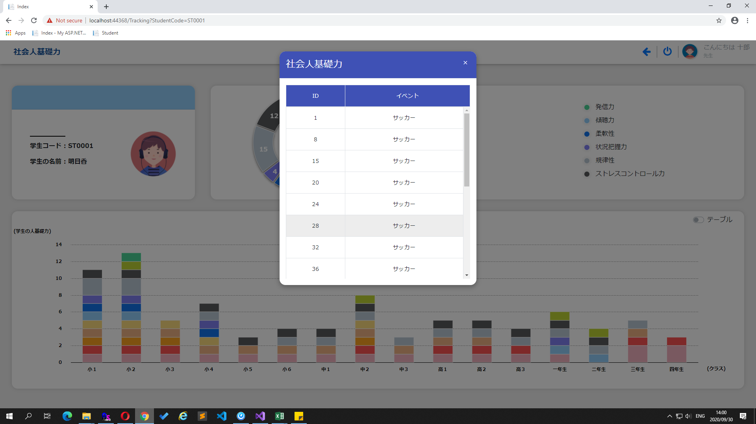

 | 4 | Hiển thị tất cả các thông tin của event được chọn
 |  |  | Click chọn để hiển thị thông tin event



Click chọn

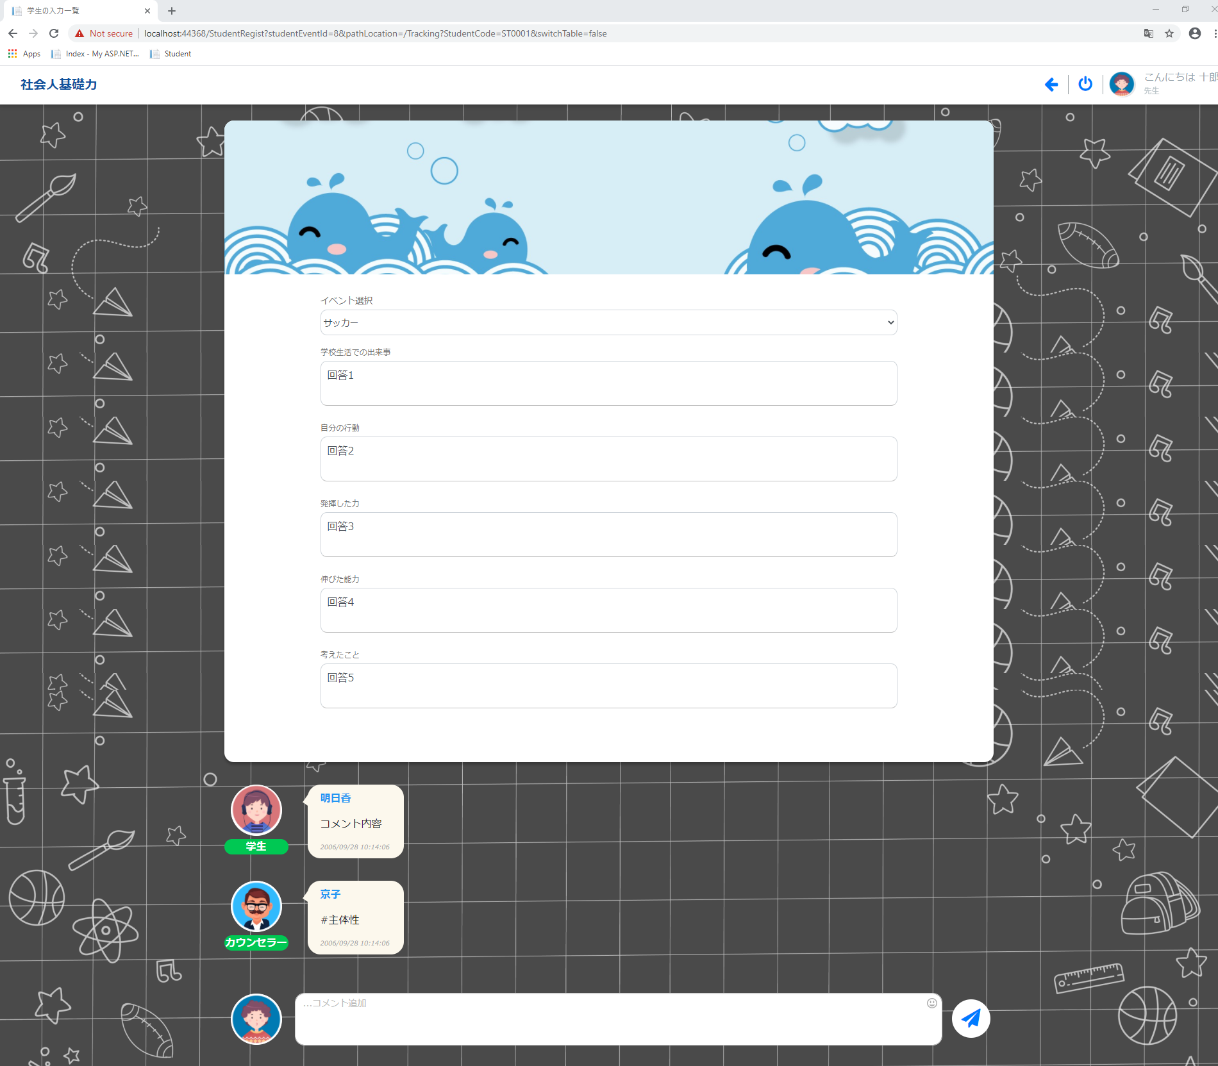

 | 4. Hiển thị tổng số lần xuất hiện của năng lực trong event theo từng năm học (Dạng đồ thị)

 | 5. Hiển thị tổng số lần xuất hiện của năng lực trong event theo từng năm học (Dạng bảng)

